Datos Informativos
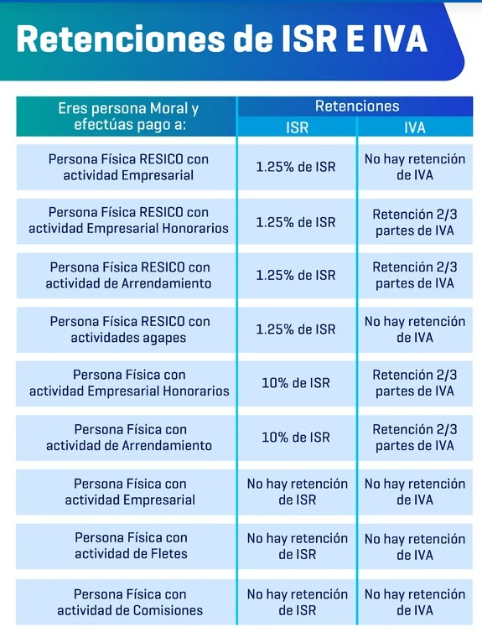
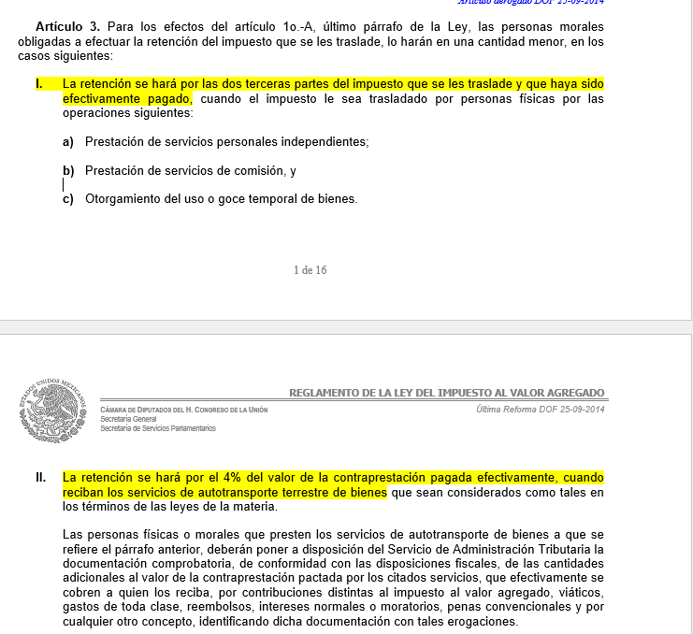

Calculo para Utilidad Deseada
Ingresos |  | Lo que real se tiene
Utilidad deseada | 0 | x el % de utilidad
Gatos deseados | 0 | Dif. Entre los ingresos y la Ut. Deseada
Gastos "reales" |  | Lo que real se tiene
 | 0 | Gastos faltantes

